关系图
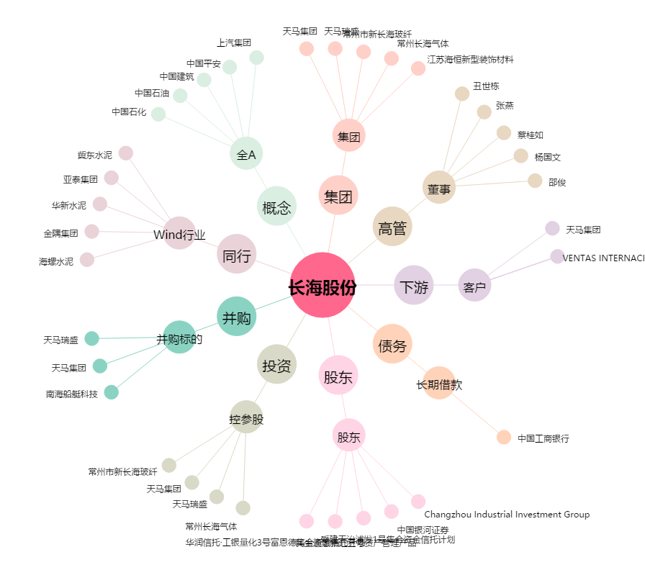
长海股份[300196.SZ] - 关系概览图

